Sheet1
Lalnformación Mutua I(A, B) mide cuánta información sobre la entrada A nos da observar la salida B
Para calcularlo se necesita:
 | Vector de valores de entrada: | 0.4 | 0.5 | 0.1
 | Matríz de Transición:
 |  | Q | b1 | b2 | b3
 |  | a1 | 0.94 | 0.04 | 0.02
 |  | a2 | 0.01 | 0.93 | 0.06
 |  | a3 | 0.03 | 0.04 | 0.93

Las probabilidades de salida se obtiene multiplicando tus entradas por las columnas de la matriz. |  |  |  |  |  |  |  | Y calculamos las probabilidades de salida
 |  |  |  |  |  |  |  |  |  |  |  |  |  | I(A,B)
 |  | Entrada | Salidas |  |  |  | pi | Q | a | b | c | Veces enviada
 |  | 0.4 | 0.94 | 0.04 | 0.02 | 0.4 | 0.4 | a1 | 1.2140611791 | -0.14399651369 | -0.054229898133 | 1.0158347673 | 0.40633390691
 |  | 0.5 | 0.01 | 0.93 | 0.06 | 0.5 | 0.5 | a2 | -0.052630344058 | 0.8734987511 | -0.067591944356 | 0.75327646268 | 0.37663823134
 |  | 0.1 | 0.03 | 0.04 | 0.93 | 0.1 | 0.1 | a3 | -0.11034215715 | -0.14399651369 | 2.6297274311 | 2.3753887603 | 0.23753887603
 |  |  |  |  |  |  |  |  |  |  |  |  | 1.0205110143 | bits/carácter

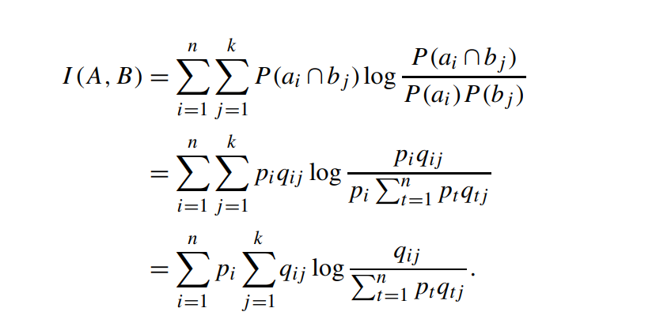
i=1 | j=1
q11 * log2 ( q11 / ( p1q11 + p2q21 + p3q31) )
i=2 | j=1
q21 * log2 ( q21 / ( p1q11 + p2q21 + p3q31) )
i=3 | j=1
q31 * log2 ( q31 / ( p1q11 + p2q21 + p3q31) )

i=1 | j=2
q12 * log2 ( q12 / ( p1q12 + p2q22 + p3q32) )
i=2 | j=2
q22 * log2 ( q22 / ( p1q12 + p2q22 + p3q32) )
i=3 | j=2
q32 * log2 ( q22 / ( p1q12 + p2q22 + p3q32) )

i=1 | j=3
q13 * log2 ( q13 / ( p1q13 + p2q23 + p3q33) )
i=2 | j=3
q23 * log2 ( q23 / ( p1q13 + p2q23 + p3q33) )
i=3 | j=3
q33 * log2 ( q33 / ( p1q13 + p2q23 + p3q33) )

